Лист1
Артикул | Наименование | Фото | Размер | Фасовка | Цена при заказе |  |  | Заказ
 |  |  |  |  | от 200 тыс.руб. | от 80 тыс.руб. | от 5 тыс. руб.
Отвертки
100.03 | Отвертка *Стандарт* 2в1 (с намагниченным наконечником, желтая, зеленая, красная) |  | 6мм | 40/800 | 16 | 17 | 18 |  | Акция!
Крючки
103.90 | Крючок для вязки арматуры *СТАНДАРТ" пластиковая ручка |  | 220мм | 10/200 | 103 | 109 | 116
103.94 | Крючок для вязки арматуры *МАСТЕР" металлическая ручка |  | 210мм | 10/200 | 37 | 39 | 41
Ножи / Лезвия / Точилки
110.95 | Лезвия для ножа *СТАНДАРТ* (10шт.) |  | 18мм | 20/300 | 17.2 | 18.2 | 19.3
DZ-610.93 | Лезвия для ножа *DiZi* (10шт.) |  | 18мм | 20/300 | 18.8 | 19.9 | 21.1
110.97 | Лезвия для гипсокартона *МАСТЕР* трапецевидные |  | 18мм | 20/600 | 25.5 | 27.1 | 28.7
DZ-610.94 | Лезвия для ножа *DiZi* (10шт.) |  | 25мм | 10/200 | 52.0 | 55.1 | 58.4
110.06 | Нож *СТАНДАРТ 2* (пластик. корпус, 1 лезвие) |  | 18мм | 24/240 | 26.7 | 28.3 | 30.0
110.13 | Нож строительный *OLGA* микс расцветки (пластик. корпус, 3 черн.лезвий) |  | 18мм | 36/288 | 40.9 | 43.3 | 45.9
110.01 | Нож строительный *МАСТЕР* (прорезиненный корпус, 3 лезвия) |  | 18мм | 24/144 | 45.9 | 48.6 | 51.5
110.03 | Нож строительный *SILVER* с фиксатором лезвия (пластик. корпус, 5 лезвий) |  | 18мм | 24/144 | 64.7 | 68.6 | 72.7
110.02 | Нож строительный (1 лезвие) |  | 25мм | 24/120 | 50.8 | 53.9 | 57.1
110.04 | Нож строительный (прорезиненный корпус, 1 лезвие) |  | 25мм | 24/144 | 72 | 77 | 81
110.21 | Нож строительный складной красный (с запаской 5 трапецевидных лезвий) |  | 18мм | 12/144 | 73 | 77 | 81
110.61 | Ножницы для стрижки овец *МАСТЕР* |  | большие | 5/100 | 136 | 144 | 153
Болторез / Ключи разводные и газовые
102.123 | Ключ разводной сантехнический *ПРОФИ* (подвесной) |  | 6*150*34мм | 6/60 | 314 | 333 | 353
102.115 |  |  | 8*200*40мм | 6/60 | 399 | 423 | 449
102.116 |  |  | 10*250*50мм | 6/48 | 614 | 650 | 690
102.114 |  |  | 12*300*50мм | 6/36 | 877 | 929 | 985
102.20 | Клещи с кнопкой *МАСТЕР* (подвесные) |  | 8*200мм | 6/60 | 247 | 262 | 278
102.21 |  |  | 10*250мм | 6/60 | 287 | 305 | 323
102.25 |  |  | 12*300мм | 6/48 | 395 | 419 | 444
102.80 | Ключ газовый рычажной *МАСТЕР* 90° (прорезиненные ручки, цельнокованый) | 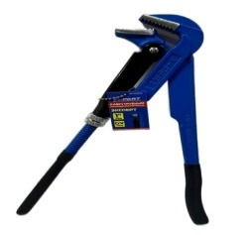 | 1 / 300мм | 1/36 | 333 | 353 | 374
102.81 |  |  | 1,5 / 450мм | 1/24 | 473 | 502 | 532
102.82 |  |  | 2 / 600мм | 1/12 | 769 | 815 | 864
102.83 |  |  | 3 / 750мм | 1/10 | 1214 | 1287 | 1364
102.89 |  |  | 4 / 900мм | 1/8 | 1497 | 1587 | 1682
102.141 | Ключ газовый рычажной *МАСТЕР* 45° (прорезиненные ручки, цельнокованый) |  | 1 / 300мм | 1/36 | 359 | 380 | 403
102.142 |  |  | 1,5 / 450мм | 1/24 | 497 | 527 | 559
102.143 |  |  | 2 / 600мм | 1/12 | 710 | 753 | 798
102.60 | Ключ газовый рычажной *Maximum 90°* (прорезиненные ручки, цельнокованый) СИНИЙ | 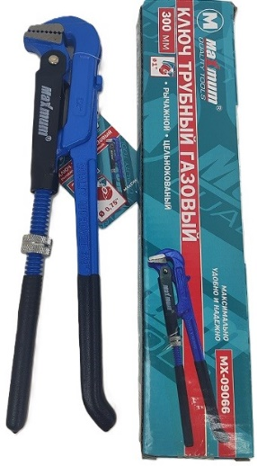 | 1 / 300мм | 1/36 | 318 | 337 | 358
102.61 |  |  | 1,5 / 450мм | 1/24 | 504 | 535 | 567
Буры / Сверла / Коронки
112.54 | Набор кольцевых пил по дереву в сером кейсе |  | 16 предметов | 5/30 | 370 | 392 | 415
114.40 | Набор сверл по металлу 19 шт. (в металлической упаковке) |  | 1.0-10.0мм | 1/50 | 469 | 498 | 527
114.39 | Набор сверл по металлу 25 шт. (в металлической упаковке) |  | 1.0-13.0мм | 1/20 | 870 | 922 | 977
Биты
101.32 | Адаптер угловой для бит | 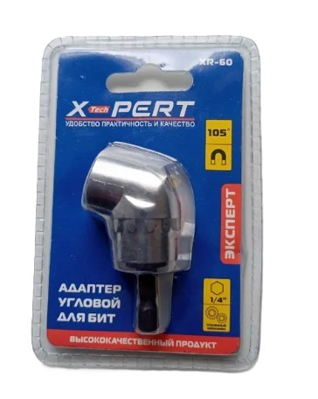 | 60мм 1/4 дюйма | 1/200 | 149 | 158 | 167 |  | Акция!!!
Измерительный инструмент
120.20 | Рулетка *Стандарт* (Прорезиненная, с магнитом) | 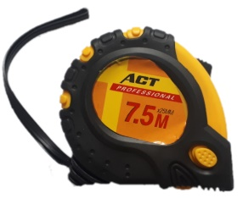 | 3м*16мм | 12/240 | 57 | 60 | 64
120.29 |  |  | 5м*16мм | 12/180 | 68 | 71 | 74 |  | Акция!!!
120.39 |  |  | 7,5м*19мм | 10/80 | 123 | 130 | 138
120.49 |  |  | 10м*19мм | 10/80 | 154 | 163 | 173
DZ-620.29 | Рулетка *DiZi* (Прорезиненная, с магнитом) | 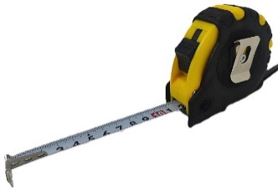 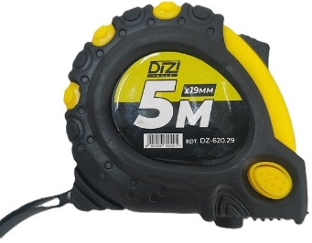 | 5м*19мм | 12/180 | 70 | 73 | 76 |  | Акция!!!
120.30 | Рулетка *МАСТЕР* (Прорезиненная, противоударная) | 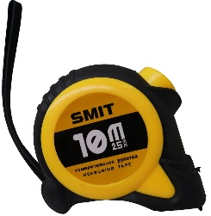 | 3м*16мм | 12/180 | 77 | 82 | 87
120.31 |  |  | 5м*19мм | 12/120 | 85 | 90 | 95
120.32 |  |  | 7,5м*25мм | 6/60 | 136 | 144 | 153
120.33 |  |  | 10м*25мм | 6/60 | 185 | 196 | 208
120.62 | Мерная лента геодезическая *Staltech* (железный корпус,штыковая) | 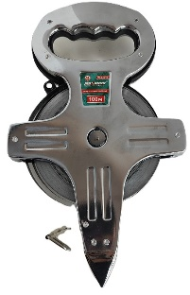 | 50м*13мм | 3/24 | 575 | 609 | 646
120.67 |  |  | 100м*13мм | 3/24 | 863 | 915 | 970
120.66 | Мерная лента геодезическая *ПРОФИ* (железный корпус,штыковая) |  | 100м*13мм | 3/24 | 863 | 915 | 970
121.01 | Уголок строительный *Стандарт* |  | 25см | 12/120 | 64 | 67 | 72
121.02 |  |  | 30см | 12/120 | 73 | 77 | 82
121.03 |  |  | 35см | 12/120 | 78 | 83 | 88
121.04 |  |  | 40см | 12/120 | 88 | 93 | 99
121.06 |  |  | 45см | 12/120 | 93 | 99 | 105
121.05 |  |  | 50см | 12/120 | 101 | 107 | 114
121.20 | Уголок *Черный* 30см. |  | 30х20см | 12/120 | 65 | 69 | 73
121.21 | Уголок *Черный* 60см. |  | 60х40см | 12/48 | 118 | 125 | 132
Столярный инструмент
115.19 | Струбцина быстрозажимная *МАСТЕР* (тип F,пластиковые ручки) |  | 4*100мм | 10/200 | 71 | 76 | 80
115.20 |  |  | 6*150мм | 6/48 | 205 | 217 | 230
115.21 |  |  | 8*200мм | 6/48 | 214 | 227 | 241
115.22 |  |  | 10*250мм | 6/36 | 231 | 244 | 259
115.23 |  |  | 12*300мм | 6/36 | 245 | 260 | 276
115.35 |  |  | 14*350мм | 6/36 | 285 | 302 | 320
115.26 |  |  | 18*450мм | 6/24 | 291 | 309 | 327
115.29 |  |  | 24*600мм | 6/24 | 337 | 357 | 379
115.27 |  |  | 30*750мм | 6/18 | 425 | 450 | 477
115.28 |  |  | 36*900мм | 6/18 | 486 | 515 | 546
DZ-615.19 | Струбцина быстрозажимная *DiZi* (тип F,пластиковые ручки) | 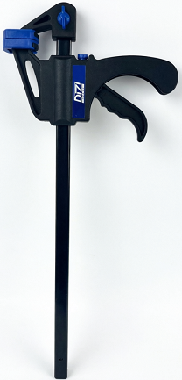 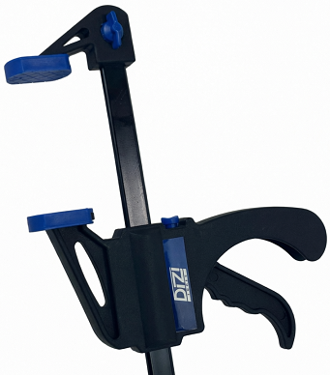 | 4*100мм | 10/200 | 71 | 76 | 80
DZ-615.20 |  |  | 6*150мм | 6/48 | 206 | 219 | 232
DZ-615.21 |  |  | 8*200мм | 6/48 | 216 | 229 | 242
DZ-615.22 |  |  | 10*250мм | 6/36 | 231 | 244 | 259
DZ-615.23 |  |  | 12*300мм | 6/36 | 240 | 254 | 270
DZ-615.35 |  |  | 14*350мм | 6/36 | 256 | 272 | 288
DZ-615.26 |  |  | 18*450мм | 6/24 | 287 | 305 | 323
DZ-615.29 |  |  | 24*600мм | 6/24 | 328 | 347 | 368
DZ-615.27 |  |  | 30*750мм | 6/18 | 364 | 386 | 409
DZ-615.28 |  |  | 36*900мм | 6/18 | 414 | 439 | 465
115.40 | Струбцина столярная *МАСТЕР* (универсальная,тип F,металлическая) |  | 50*150мм | 5/20 | 112 | 119 | 126
115.38 |  |  | 50*200мм | 5/20 | 122 | 129 | 137
115.39 |  |  | 50*300мм | 5/20 | 135 | 143 | 151
Монтажные пистолеты
134.01 | Пистолет для силикона скелетный *Стандарт* |  |  | 10/50 | 101 | 107 | 114
134.03 | Пистолет для силикона скелетный *МАСТЕР* усиленный |  | №815 | 10/50 | 142 | 150 | 159
DZ-634.10 | Пистолет для герметика и фолиевых туб *DiZi* нержавеющая сталь | 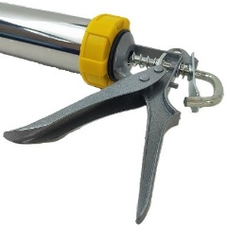 | 600мл | 4/32 | 276 | 293 | 311
134.11 | Пистолет для герметика и фолиевых туб алюминиевый |  | 600мл | 6/24 | 370 | 392 | 415
DZ-634.11 | Пистолет для герметика и фолиевых туб *DiZi* алюминиевый | 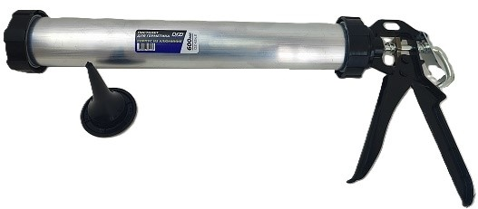 | 600мл | 4/32 | 370 | 392 | 415
134.22 | Пистолет для пены *Стандарт* |  | №077 | 15/30 | 152 | 162 | 171
134.20 | Пистолет для пены черный *МАСТЕР* (металлическая рукоять) |  | 2шт. в уп. | 2/40 | 224 | 238 | 252
134.21 | Пистолет для пены фиолетовый *МАСТЕР* (пластиковая рукоять) |  | 2шт. в уп. | 2/40 | 224 | 238 | 252
134.26 | Пистолет для пены *ПРОФИ* (цельнометаллический) | 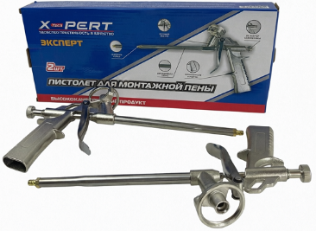 | 2шт. в уп. | 2/40 | 310 | 329 | 349
134.15 | Пистолет для пены *ПРОФИ* красно-черный (тефлоновое покрытие с боковым клапаном, прорезиненная рукоять) | 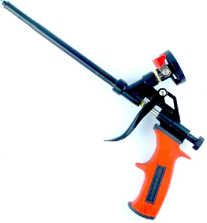 | 2шт. в уп. | 2/40 | 472 | 500 | 530
Газовые горелки и баллоны / Редуктора
154.01 | Горелка газовая (ручной поджог) |  | №2008 | 6/120 | 92 | 97 | 103
154.02 | Горелка газовая (с пьезоподжигом) |  | №915 | 10/100 | 96 | 102 | 108
154.06 | Горелка газовая белая (с пьезоподжигом) |  | №8808 №811 №920 | 10/100 | 93 | 99 | 105
154.05 | Горелка газовая (с пьезоподжигом), керамическая |  | №642 | 10/100 | 170 | 180 | 191
154.24 | Горелка газовая железная (с пьезоподжигом), керамическая |  | №106К №9003К | 10/100 | 189 | 200 | 212
16.20 | Редуктор для газ. баллона РДСГ 1 - 1,29504 (плоский) |  |  | 5/100 | 148 | 157 | 167
16.21 | Редуктор бытовой РДСГ-2-1.2 Балтика |  |  | 5/50 | 306 | 325 | 344
154.70 | Газовый баллон *СЛЕДОПЫТ* (всесезонный) 220гр. |  | 220гр. | 28 | 0 | 0 | 0 |  | ПОД ЗАКАЗ!!!
Молотки / Топоры / Гвоздодеры / Кирки
DZ-604.26 | Молоток кованый *DiZi* (с фиберглассовой ручкой) |  | 500 | 6/60 | 238 | 253 | 268
DZ-604.28 |  |  | 1000 | 6/48 | 331 | 351 | 372
DZ-604.29 |  |  | 1500 | 6/24 | 476 | 505 | 535
104.117 | Молоток-гвоздодер *МАСТЕР* (фиберглассовая короткая ручка) |  | 250 | 6/60 | 182 | 193 | 205
104.92 | Кувалда *Maximum* (пластик. корот. руч.) |  | 1500 | 1/12 | 391 | 415 | 439
DZ-604.41 | Монтировка-гвоздодер *DiZi* |  | 400 | 6/36 | 206 | 218 | 231
DZ-604.37 |  |  | 550 | 6/24 | 239 | 253 | 268
DZ-604.35 |  |  | 600 | 6/24 | 257 | 272 | 288
DZ-604.38 |  |  | 700 | 5/20 | 320 | 339 | 359
DZ-604.39 |  |  | 800 | 3/12 | 364 | 386 | 409
104.97 | Кирка *ПРОФИ* (с фибергласовой удлиненной ручкой) | 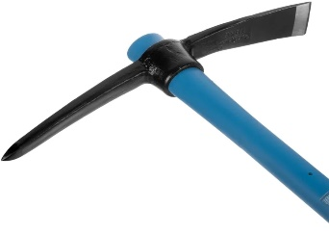 | 1500 | 1/10 | 798 | 846 | 897
104.95 |  |  | 2000 | 1/10 | 859 | 911 | 966
104.96 |  |  | 2500 | 1/10 | 931 | 986 | 1046
104.151 | Топорик-нож *МАСТЕР* для разделки мяса |  | малый | 6/60 | 214 | 227 | 241
 | Топор кованый *DiZi* (с фиберглассовой ручкой) |  | 600 | 6/36 | 0 | 0 | 0
DZ-604.67 |  |  | 800 | 6/24 | 434 | 460 | 488
DZ-604.68 |  |  | 1000 | 6/24 | 469 | 497 | 526
DZ-604.190 |  |  | 1400 | 6/24 | 587 | 622 | 659
104.164 | Топор лесника таёжный кованый *ПРОФИ* (с деревянной ручкой) |  | 800 | 6/24 | 481 | 510 | 541
104.163 |  |  | 1000 |  | 564 | 598 | 633
DZ-604.164 | Топор лесника таёжный кованый *DiZi* (с деревянной ручкой) |  | 800 | 6/24 | 473 | 502 | 532
DZ-604.163 |  |  | 1000 |  | 530 | 562 | 596
DZ-604.126 | Топор таёжный кованый *DiZi* (с фиберглассовой ручкой) 800 |  | ОРАНЖЕВЫЙ | 6/24 | 514 | 545 | 577
DZ-604.125 |  |  | ОРАНЖЕВЫЙ |  | 514 | 545 | 577
DZ-604.123 |  |  | КРАСНЫЙ |  | 514 | 545 | 577
DZ-604.128 |  |  | СИНИЙ |  | 514 | 544 | 577
DZ-604.127 |  |  | БИРЮЗОВЫЙ |  | 514 | 545 | 577
DZ-604.118 |  |  | ЗЕЛЁНЫЙ |  | 514 | 545 | 577
DZ-604.107 | Топор таёжный кованый *DiZi* (с фиберглассовой ручкой) 1000 |  | ОРАНЖЕВЫЙ | 6/24 | 534 | 566 | 600
DZ-604.119 |  |  | ОРАНЖЕВЫЙ |  | 534 | 566 | 600
DZ-604.116 |  |  | КРАСНЫЙ |  | 534 | 566 | 600
DZ-604.110 |  |  | СИНИЙ |  | 534 | 566 | 600
DZ-604.108 |  |  | БИРЮЗОВЫЙ |  | 534 | 566 | 600
DZ-604.109 |  |  | ЗЕЛЁНЫЙ |  | 534 | 566 | 600
104.73 | Топор-колун кованый *МАСТЕР* 900мм (с деревянной ручкой) |  | 2000 | 1/6 | 916 | 971 | 1029
104.78 | Топор-колун кованый *ПРОФИ* 900мм (с фиберглассовой ручкой) |  | 2000 | 1/6 | 1018 | 1079 | 1144
104.106 | Топор-кувалда *ПРОФИ* 900мм (с фиберглассовой ручкой) |  | 3000 | 1/6 | 1074 | 1138 | 1206
104.80 | Кувалда *ПРОФИ* 900мм (фиберглассовая ручка) |  | 3000 | 1/6 | 995 | 1055 | 1118
104.81 |  |  | 4000 | 1/6 | 1222 | 1295 | 1373
104.82 |  |  | 5000 | 1/4 | 1578 | 1673 | 1773
104.83 |  |  | 6000 | 1/4 | 1631 | 1729 | 1833
Ножницы по пластику, металлу и трубам / Заклепочники
116.06 | Ножницы по металлу усиленные двухрычажные правые *ПРОФИ* (прорезиненная ручка) |  | 270мм | 2/48 | 436 | 463 | 490 |  | Акция!
116.50 | Ножницы для металлопластиковых труб *Стандарт* (малые) |  | 16-42мм | 10/50 | 138 | 146 | 155
116.51 | Ножницы для металлопластиковых труб *МАСТЕР* (большие) |  | 42мм | 5/50 | 202 | 214 | 227
116.90 | Заклепочник для алюминевых заклепок *Стандарт* *4 сменные насадки* (2,4-3,2-4-4,8мм) |  | 250мм | 5/60 | 174 | 184 | 195 |  | Акция!
Терки / Щетки / Корщетки / Диски
135.09 | Шкурка шлифовальная (100шт. в кор.) |  | 125мм/Р40 | 100/2000 | 5.0 | 5.3 | 5.6
135.03 |  |  | 125мм/Р60 | 100/2000 | 5.0 | 5.3 | 5.6
135.04 |  |  | 125мм/Р80 | 100/2000 | 5.0 | 5.3 | 5.6
135.05 |  |  | 125мм/Р100 | 100/2000 | 5.0 | 5.3 | 5.6
135.16 |  |  | 125мм/Р120 | 100/2000 | 5.0 | 5.3 | 5.6
135.201 | Шкурка шлифовальная для эксцентриковых шлифмашин (100шт. в кор.) | 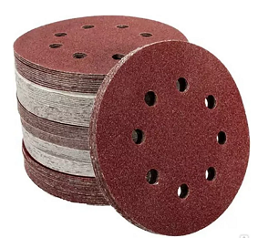 | 125мм/Р40 | 100/3000 | 5.0 | 5.3 | 5.6
135.202 |  |  | 125мм/Р60 | 100/3000 | 5.0 | 5.3 | 5.6
135.203 |  |  | 125мм/Р80 | 100/3000 | 5.0 | 5.3 | 5.6
135.204 |  |  | 125мм/Р100 | 100/3000 | 5.0 | 5.3 | 5.6
135.205 |  |  | 125мм/Р120 | 100/3000 | 5.0 | 5.3 | 5.6
135.14 | Круг шлифовальный на липучке *МАСТЕР* (с переходником) |  | М14/125мм | 10/200 | 56 | 59 | 63
135.31 | Диск шлифовальный лепестковый (10шт. в уп.) |  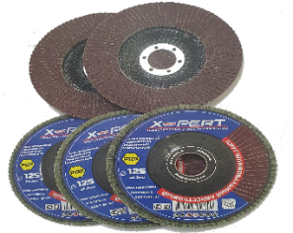 | 125мм/Р36 | 10/200 | 34.9 | 37.0 | 39.2
135.25 |  |  | 125мм/Р40 | 10/200 | 34.9 | 37.0 | 39.2
135.26 |  |  | 125мм/Р60 | 10/200 | 34.9 | 37.0 | 39.2
135.27 |  |  | 125мм/Р80 | 10/200 | 34.9 | 37.0 | 39.2
135.28 |  |  | 125мм/Р100 | 10/200 | 34.9 | 37.0 | 39.2
135.29 |  |  | 125мм/Р120 | 10/200 | 34.9 | 37.0 | 39.2
135.182 | Лента шлифовальная абразивная бесконечная 75x533мм (тканевая) |  | Р60 | 10/250 | 28.7 | 30.4 | 32.2
135.185 |  |  | Р120 | 10/250 | 28.7 | 30.4 | 32.2
135.77 | Диск шлифовальный по бетону алмазный *МАСТЕР* |  | 125мм | 2/60 | 279 | 296 | 314
135.20 | Щетка металлическая, пластиковая ручка |  | 1 ряд | 30/300 | 25.7 | 27.2 | 28.9
135.21 | Щетка по металлу , пластиковая ручка |  | 4 ряда | 12/120 | 45 | 48 | 51
135.24 | Набор щеток-крацовок для дрели, латунированная проволока 5 шт. | 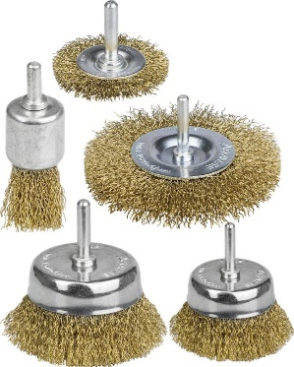 | 5 шт. | 12/60 | 174 | 184 | 195
135.56 | Корщетка дисковая прямая для УШМ (витая латунированная) | 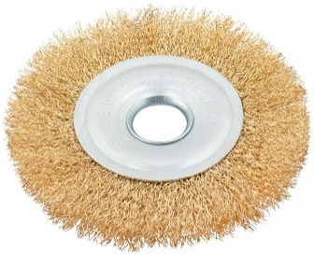 | 22.2мм / 125мм | 10/100 | 60 | 63 | 67
135.57 |  |  | 22.2мм / 150мм | 10/50 | 67 | 71 | 75
135.50 | Корщетка дисковая прямая для УШМ (витая жесткая) |  | 22.2мм / 125мм | 10/100 | 95 | 101 | 107
135.51 |  |  | 22.2мм / 150мм | 10/50 | 126 | 134 | 142
135.52 |  |  | 22.2мм / 180мм | 10/50 | 173 | 183 | 194
135.61 | Щетка чашечная для УШМ с гайкой (витая латунированная проволка 0.3мм) | 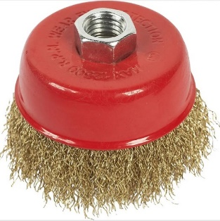 | 75мм | 10/100 | 46 | 48 | 51
135.62 |  |  | 100мм | 10/60 | 80 | 85 | 90
135.63 |  |  | 125мм | 10/50 | 146 | 155 | 164
135.64 |  |  | 150мм | 10/30 | 219 | 232 | 246
135.65 | Щетка чашечная для УШМ с гайкой (витая жесткая) | 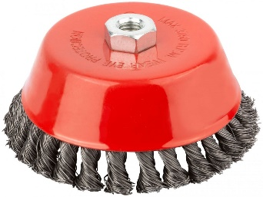 | 75мм | 10/100 | 50 | 54 | 57
135.66 |  |  | 100мм | 10/60 | 95 | 101 | 107
135.67 |  |  | 125мм | 10/50 | 153 | 162 | 172
135.68 |  |  | 150мм | 10/30 | 218 | 232 | 245
Шпатели / Мастерки / Ковши / Миксеры
130.61 | Мастерок-кельма *МАСТЕР* (cердце, пластиковая ручка) |  | 185мм | 12/60 | 82 | 87 | 92
135.90 | Ковш штукатурный *МАСТЕР* (пластиковая ручка) |  | 160мм | 12/60 | 81 | 86 | 91
130.98 | Гладилка венецианская плоская *ПРОФИ* (деревянная ручка) |  | 80*200мм | 12/60 | 200 | 212 | 224
130.99 |  |  | 90*240мм | 12/60 | 223 | 236 | 250
135.40 | Миксер на дрель (венчик) |  | 40см | 5/100 | 81 | 86 | 91
135.42 |  |  | 50см | 5/50 | 113 | 120 | 127
135.41 | Миксер под SDS+ (венчик) |  | 40см | 5/100 | 97 | 103 | 109
135.43 |  |  | 50см | 5/50 | 121 | 129 | 136
135.44 |  |  | 60см | 5/50 | 0 | 0 | 0
135.45 | Миксер резьбовой (М14) |  | 12*60см | 6/24 | 326 | 346 | 367
Кисти / Валики / Краскопульты / Серпянки
131.01 | Кисть плоская *Стандарт* (деревянная ручка, натуральная щетина) | 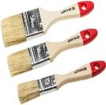 | 25мм | 12/1944 | 9.2 | 9.7 | 10.3
131.02 |  |  | 38мм | 12/1440 | 13.4 | 14.2 | 15.1
131.03 |  |  | 50мм | 12/1152 | 17.2 | 18.2 | 19.3
131.04 |  |  | 63мм | 12/720 | 21.7 | 23.1 | 24.4
131.05 |  |  | 76мм | 12/624 | 25.5 | 27.0 | 28.6
131.07 |  |  | 100мм | 12/432 | 33.0 | 34.9 | 37.0
DZ-631.01 | Кисть плоская *DiZi* (деревянная ручка, натуральная щетина) |  | 25мм | 12/1944 | 9.2 | 9.7 | 10.3
DZ-631.02 |  |  | 38мм | 12/1440 | 13.4 | 14.2 | 15.0
DZ-631.03 |  |  | 50мм | 12/1152 | 17.2 | 18.2 | 19.3
DZ-631.04 |  |  | 63мм | 12/720 | 21.7 | 23.0 | 24.4
DZ-631.05 |  |  | 75мм | 12/624 | 25.5 | 27.0 | 28.7
DZ-631.07 |  |  | 100мм | 12/432 | 33.0 | 34.9 | 37.0
131.30 | Кисть плоская *СТАНДАРТ* (пластиковая ручка, искусственная щетина) | 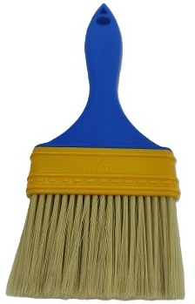 | 25мм | 24/2016 | 8.8 | 9.3 | 9.9
131.31 |  |  | 38мм | 24/1680 | 12.8 | 13.6 | 14.4
131.32 |  |  | 50мм | 24/1344 | 15.5 | 16.4 | 17.4
131.33 |  |  | 63мм | 24/1008 | 20.2 | 21.4 | 22.7
131.34 |  |  | 75мм | 12/756 | 23.6 | 25.0 | 26.5
131.36 |  |  | 100мм | 12/672 | 31.0 | 32.9 | 34.9
131.20 | Кисть *ЕВРО* (деревянная ручка, натуральная щетина) |  | 25мм | 12/1920 | 16.5 | 17.5 | 18.5 |  | Акция!
131.96 | Макловица *Стандарт* (пластиковая ручка, натуральная щетина) |  | 50*150 | 10/300 | 53.3 | 56.5 | 59.9
131.98 |  |  | 50*180 | 10/200 | 81.4 | 86.2 | 91.4
131.95 | Макловица *Стандарт* (деревянная ручка, натуральная щетина) |  | 50*150 | 10/260 | 66.1 | 70.1 | 74.3
131.97 |  |  | 50*180 | 10/200 | 91.7 | 97.2 | 103.0
131.65 | Ручка для валиков телескопическая |  | 1-2 м | 10/50 | 128 | 136 | 144
131.66 |  |  | 1,5-3 м | 10/50 | 178 | 189 | 200
131.70 | Валик-мини с ручкой (ворс 15мм, пос. 6мм) |  | 100мм | 10/400 | 24.3 | 25.7 | 27.3
131.82 | Валик-шубка малярная сменная (ворс 15мм, пос. 6мм) |  | 100мм | 50/1500 | 14.1 | 14.9 | 15.8
131.86 | Валик-мини с ручкой +4 сменные (ворс 15мм, пос. 6мм) |  | 100мм | 10/200 | 72 | 76 | 80
131.92 | Валик-мини поролон с ручкой +4 сменные (пос. 6мм) |  | 100мм | 10/200 | 75 | 79 | 84
DZ-631.80 | Валик малярный с ручкой "DiZi" (ворс 10мм, пос. 6мм) | 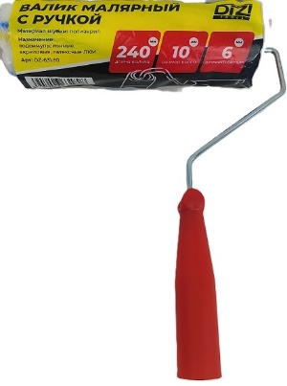 | 240мм | 10/100 | 79 | 84 | 89
DZ-631.79 | Валик-шубка малярная сменная "DiZi" (ворс 10мм, пос. 6мм) |  | 240мм | 10/130 | 54 | 58 | 61
132.22 | Пистолет картушный для штукатурки *ПРОФИ* (3 сопла 4,6,8мм) | 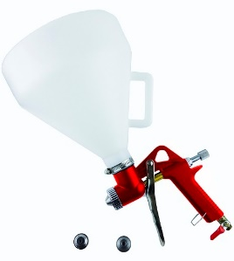 |  | 1/8 | 931 | 986 | 1046
16.11 | Лента бордюрная самоклеящаяся для ванн и раковин |  | 30*30мм х 3,25мм | 2/48 | 197 | 208 | 221 |  | Акция!
16.55 | Крестики для кафельной плитки *МАСТЕР* |  | 4мм | 10/200 | 9 | 10 | 10 |  | Акция!
DZ-616.56 | Система выравнивания плитки с ключом *DiZi* (набор 50 шт) | 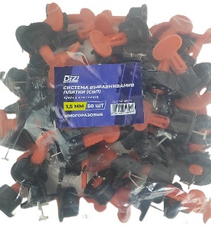 | 1мм | 5/60 | 166 | 176 | 186
DZ-616.57 |  |  | 1,5мм | 5/60 | 166 | 176 | 186
16.57 | Система выравнивания плитки с ключом (набор 50 шт) |  | 1мм | 5/60 | 196 | 207 | 220
16.56 |  |  | 1,5мм | 5/60 | 196 | 207 | 220
Сварка
198.23 | Масса для сварки магнитная |  |  | 12/120 | 139 | 147 | 156
198.40 | Масса для сварки магнитная в коробке |  | 15 кг. / 200А | 2/40 | 190 | 202 | 214 |  | Акция!
198.32 | Держатель электродов усиленный *Staltech* | 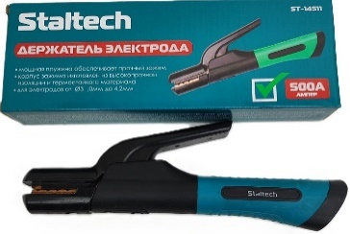 | А500 | 10/50 | 240 | 254 | 270
198.33 |  |  | А800 | 10/50 | 256 | 272 | 288
198.04 | Зажим на массу *МАСТЕР* |  | А300 | 10/100 | 71 | 76 | 80
198.05 |  |  | А500 | 10/50 | 100 | 106 | 112
Садовый инвентарь
145.03 | Секатор садовый *Мастер 9* |  | 240мм | 12/60/72 | 170 | 180 | 191 |  | Акция!
145.85 | Секатор садовый *SPARK LUX* №SK-S910 (сменная пружина) |  | красный | 12/72 | 142 | 150 | 159 |  | Акция!
145.85.01 |  |  | черный | 12/72 | 142 | 150 | 159 |  | Акция!
145.85.02 |  |  | золотой | 12/72 | 142 | 150 | 159 |  | Акция!
145.85.03 |  |  | микс | 12/72 | 142 | 151 | 160 |  | Акция!
145.21 | Секатор садовый *МАСТЕР* (храповый механизм) |  | №1211-03 №-S1 | 6/48/60 | 311 | 330 | 350 |  | Акция!
145.103 | Кусторез *SPARK LUX* (прорезиненные ручки) 1235А |  |  |  | 278 | 295 | 312 |  | Акция!
145.120 | Диск для триммера |  | 255мм,посадка 25.4мм,40 зубьев | 10/50 | 160 | 169 | 180
145.121 | Диск для триммера звезда с ножами |  | 250мм,посадка 25.4мм, 6 ножей | 10/50 | 183 | 194 | 206
Маркеры / Карандаши
144.47 | Маркер строительный *Стандарт* (10шт. в уп.) | 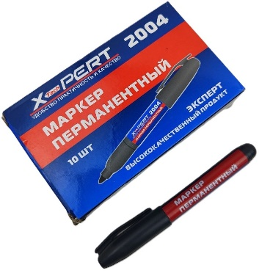 | черный | 10/1200 | 5.3 | 5.6 | 5.9
144.55 | Маркер-ручка двухсторонняя (10шт. в уп.) | 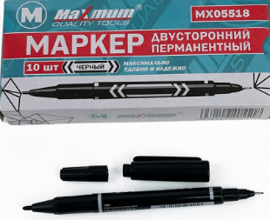 | черный | 10/1200 | 7.3 | 7.7 | 8.2
144.45 | Карандаш строительный (12шт. в уп.) |  | Серый | 12/1440/2400 | 5.0 | 5.3 | 5.6
Хомуты / Пломбы
16.15 | Пломбы пластиковые номерные |  |  | 100/10000 | 2.4 | 2.6 | 2.7

